銀行振込依頼書（変更）
銀 行 振 込 依 頼 書 （変 更 届）

 | 大成ロテック株式会社 御中
 |  |  |  |  |  |  |  |  |  |  |  |  |  |  |  |  |  | 西暦 |  |  |  |  | 年 |  |  |  | 月 |  |  | 日
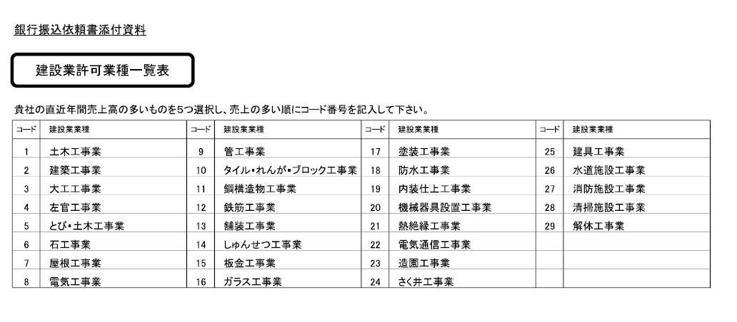
届出者 |  | 取引コード |  |  |  |  |  |  |  |  |  | 郵便番号 |  |  |  |  | - |  |  | 電話番号 |  |  |  |  | - |  |  |  | -

住所 |  |  |  |  |  |  |  |  |  |  |  |  |  |  |  |  |  |  |  |  |  |  |  |  | 責 任 者 印

商号

責任者 役職氏名

以下のとおり届出事項を変更しましたので、証明書等を添付の上届出いたします。また、取引先の責任者を変更した場合には、今後の変更に関する一切の権限を新たな責任者へ引き継ぎます。

＊変更する項目に☑を入れて下さい。
変更 | 本社情報 |  |  |  |  |  |  |  |  |  |  |  |  |  |  |  |  |  |  |  | 代表コード 大成ロテック㈱使用欄

FALSE | ﾌﾘｶﾞﾅ |  |  |  |  |  |  |  |  |  |  |  |  |  |  |  |  |  |  |  |  |  |  |  | FALSE |  |  | 代 表 者 印
 | 商 号

FALSE | ﾌﾘｶﾞﾅ
 | 代表者 役職氏名

FALSE | 郵便番号 |  |  |  | - |  |  |  | 電話番号 |  |  |  | - |  |  |  | - |  |  | FAX番号 （任意） |  |  |  |  | - |  |  |  | -

FALSE | ﾌﾘｶﾞﾅ
 | 住 所

FALSE | 適格請求書 発行事業者登録番号 |  |  | T |  | - |  |  |  |  | - |  |  | - |  |  |  | 資本金 |  |  | 0万円 |  |  |  | 従業員数 |  |  | 0人
 |  |  |  |  |  |  |  |  |  |  |  |  |  |  |  |  |  | FALSE |  |  |  |  |  |  | FALSE
FALSE | 建設業許可（該当取引先のみ） |  | 大臣 |  | FALSE |  | 特定 |  |  | FALSE |  |  |  | 第 |  |  |  |  |  | 号 | ＊JVのスポンサー会社名称
 |  |  | 知事 |  | FALSE |  | 一般 |  |  | FALSE
 |  |  | 許可業種 |  |  |  | ① |  |  | ② |  | ③ |  | ④ |  |  | ⑤ |  |  |  | ＊構成員に資本金3億円以下企業を含む場合はチェック |  |  |  |  |  |  |  | FALSE

 | 取引先情報 |  |  | ＊取引を行う出先機関の情報を記入
 |  |  |  | ＊内容が上記(本社情報）と同じ場合は記入不要
FALSE | ﾌﾘｶﾞﾅ |  |  |  |  |  |  |  |  |  |  |  |  |  |  |  |  |  |  |  |  |  |  |  | 責 任 者 印
 | 商 号 （営業所名含む）

FALSE | ﾌﾘｶﾞﾅ
 | 責任者 役職氏名

FALSE | 郵便番号 |  |  |  | - |  |  |  | 電話番号 |  |  |  | - |  |  |  | - |  |  | FAX番号 （任意） |  |  |  |  | - |  |  |  | -

FALSE | ﾌﾘｶﾞﾅ
 | 住 所

 | 支払先情報

FALSE | 金融機関名 |  |  |  |  |  |  |  | 銀行コード |  |  |  |  |  | 支店名 |  |  |  |  |  |  |  |  | 支店コード

 | 口座種別 |  | 当座 |  | FALSE |  | 口座番号
 |  |  | 普通 |  | FALSE
 | ﾌﾘｶﾞﾅ
 | 振込先 口座名義

FALSE | 電子記録債権等支払 |  | FALSE | 「でんさい」を利用する |  |  |  |  |  |  |  | ※別紙「でんさい利用申請書」を提出願います |  |  |  |  |  |  |  |  |  | ※電子記録債権支払を希望しない場合は、「期日現金払い」となります。
 |  |  | FALSE | 「e-Noteless」を利用する |  |  |  |  |  |  |  | ※申込必要書類をお渡しします
 |  |  | FALSE | 「電手」を利用する

 | 大成ロテック㈱使用欄 |  | 承認印 |  |  |  |  | 確認印
 |  |  |  |  |  |  |  |  |  |  |  |  |  |  |  | 登録通知書発送日
 |  |  |  |  |  |  |  |  |  |  |  |  |  |  |  |  |  |  | 年 |  |  | 月 |  |  |  | 日

